Trang_bìa
Posts and Telecommunications Institute of Technology |  |  |  |  |  |  | Thiết kế |  | Tài liệu phát triển |  | Tên hệ thống |  |  | Website bán cây |  |  |  | Người tạo |  | Tất Kỳ | Ngày tạo |  | 2023-12-10
 |  |  |  |  |  |  |  |  |  |  |  |  |  |  |  |  |  | Người cập nhật |  |  | Ngày cập nhật
 |  |  |  |  |  |  |  |  |  |  | Màn hình (ID) |  |  | Update_Discount |  | Màn hình (Tên) |  | Cập nhật thông tin khuyến mãi

 | QUAN LY SINH VIEN Tài liệu phát triển hệ thống

 | Version 1.0

 |  |  |  |  |  |  |  |  |  | 1. Mục đích |  |  |  | 7. Giao diện màn hình
 |  |  |  |  |  |  |  |  |  | 2. Giới hạn hoạt động |  |  |  | 8. Danh sách hạng mục
 |  |  |  |  |  |  |  |  |  | 3. Giới hạn hệ thống |  |  |  | 9. Khái quát chức năng
 |  |  |  |  |  |  |  |  |  | 4. Chức năng liên quan |  |  |  | 10. Xử lý chi tiết
 |  |  |  |  |  |  |  |  |  | 5. Không bao gồm
 |  |  |  |  |  |  |  |  |  | 6. Sơ đồ

Posts and Telecommunications Institute of Technology |  |  |  |  |  |  | Thiết kế |  | Tài liệu phát triển |  | Tên hệ thống |  |  | Website bán cây |  |  |  | Người tạo |  | Tất Kỳ | Ngày tạo |  | 2023-12-10
 |  |  |  |  |  |  |  |  |  |  |  |  |  |  |  |  |  | Người cập nhật |  |  | Ngày cập nhật
 |  |  |  |  |  |  |  |  |  |  | Màn hình (ID) |  |  | Update_Discount |  | Màn hình (Tên) |  | Cập nhật thông tin khuyến mãi

 | Lịch sử chỉnh sửa

 | Ver |  | Ngày cập nhật |  |  | Nội dung cập nhật |  |  |  |  |  |  |  | Người cập nhật
 |  |  |  |  |  |  |  |  |  |  |  |  |  |  | Ngày duyệt |  | Người duyệt |  | Ngày duyệt |  |  | Người duyệt
 | 1 |  | 27/09/2023 |  |  | Tạo mới |  |  |  |  |  |  |  | Tất Kỳ

 | 2 |  | 2023-12-10 |  |  | Update (1) (2) (3) (4) (5) |  |  |  |  |  |  |  | Tất Kỳ

Posts and Telecommunications Institute of Technology |  |  |  |  |  |  | Thiết kế |  | Tài liệu phát triển |  | Tên hệ thống |  |  | Website bán cây |  |  |  | Người tạo |  | Tất Kỳ | Ngày tạo |  | 2023-12-10
 |  |  |  |  |  |  |  |  |  |  |  |  |  |  |  |  |  | Người cập nhật |  |  | Ngày cập nhật
 |  |  |  |  |  |  |  |  |  |  | Màn hình (ID) |  |  | Update_Discount |  | Màn hình (Tên) |  | Cập nhật thông tin khuyến mãi

 | 1. Mục đích
 |  | - Dùng để quản trị viên xem, cập nhật thông tin khuyến mãi
 |  | - Quản trị viên phải nhập tất cả các thông tin cơ bản

 |  | - Sau khi nhất nút hoàn tất, hệ thống sẽ kiểm tra
 |  |  | + Trường hợp phát sinh lỗi, hệ thống sẽ thông báo lỗi cho người dùng tại màn hình này.
 |  |  | + Nếu hoàn tất (cập nhật dữ liệu thành công), hệ thống sẽ quay lại màn hình chính

 | 2. Giới hạn hoạt động
 |  | Không có

 | 3. Giới hạn hệ thống
 |  | Không có

 | 4. Chức năng liên quan

 | 5. Không bao gồm
 |  | Không có

Posts and Telecommunications Institute of Technology |  |  |  |  |  |  | Thiết kế |  | Tài liệu phát triển |  | Tên hệ thống |  |  | Website bán cây |  |  |  | Người tạo |  | Tất Kỳ | Ngày tạo |  | 2023-12-10
 |  |  |  |  |  |  |  |  |  |  |  |  |  |  |  |  |  | Người cập nhật |  |  | Ngày cập nhật
 |  |  |  |  |  |  |  |  |  |  | Màn hình (ID) |  |  | Update_Discount |  | Màn hình (Tên) |  | Cập nhật thông tin khuyến mãi

Màn hình cập nhật thông tin
 | 6. Sơ đồ

Khởi động
hệ thống

Màn hình chính

Items
Discounts
Prices

 | Table

 |  |  | № | Loại | Tên |  |  |  |  |  |  | I/O | Ghi Chú
 |  |  | 1 | M | Discounts |  |  | Table quản lý thông tin khuyến mãi |  |  |  | I/O
 |  |  | 2 | M | Items |  |  | Table chứa danh sách mặt hàng |  |  |  | O
 |  |  | 4 | M | Prices |  |  | Table chứa giá sản phẩm |  |  |  | I
 |  |  | 5
 |  |  | 6
 |  |  | 7
 |  |  | 8
 |  |  | 9
 |  |  | 10

 |  |  |  | ※ Loại (M: Master / T: Transaction table / Ⅰ: INI file / W: work table / V: view / S: stored procedures / L: SQL loader / F: file)

Thiết_kế
Posts and Telecommunications Institute of Technology |  |  |  | Thiết kế |  |  | Tài liệu phát triển |  |  |  |  | Tên hệ thống |  |  | Website bán cây |  |  | Người tạo | Tất Kỳ | Ngày tạo | 2023-12-10
 |  |  |  |  |  |  |  |  |  |  |  |  |  |  |  |  |  | Người cập nhật |  | Ngày cập nhật
 |  |  |  |  |  |  |  |  |  |  |  | Màn hình (ID) |  |  | Update_Discount |  | Màn hình (Tên) | Cập nhật thông tin khuyến mãi

 | 7. Giao diện

 |  |  |  |  |  | *Hình giao diện chính
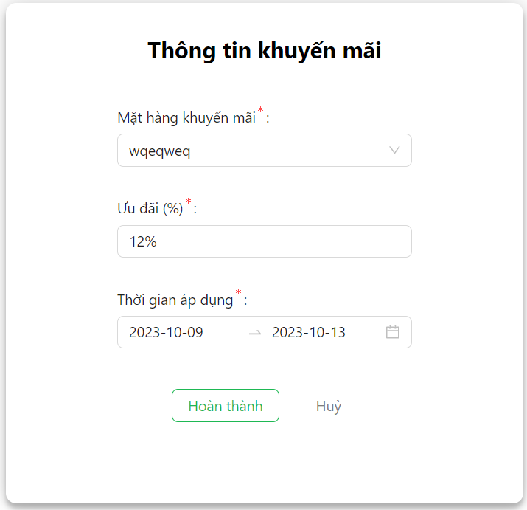

Posts and Telecommunications Institute of Technology |  |  |  | Thiết kế |  |  | Tài liệu phát triển |  |  |  |  | Tên hệ thống |  |  | Website bán cây |  |  | Người tạo | Tất Kỳ | Ngày tạo | 2023-12-10
 |  |  |  |  |  |  |  |  |  |  |  |  |  |  |  |  |  | Người cập nhật |  | Ngày cập nhật
 |  |  |  |  |  |  |  |  |  |  |  | Màn hình (ID) |  |  | Update_Discount |  | Màn hình (Tên) | Cập nhật thông tin khuyến mãi

 | 8. Danh sách hạng mục

 |  | [Vùng hiển thị cố định]
 |  | № | Tên hạng mục |  | Control |  |  |  |  | Nội dung hiển thị |  |  |  |  |  |  | Ý nghĩa
 |  | 1 | Tên mặt hàng khuyến mãi |  | Select |  |  |  |  | Mặt hàng khuyến mãi |  |  |  |  |  |  | Mô tả nội dung nhập cho người dùng
 |  | 2 | % khuyến mãi |  | InputNumber |  |  |  |  | Ưu đãi (%) |  |  |  |  |  |  | Mô tả nội dung nhập cho người dùng
 |  | 3 | Thời gian áp dụng |  | RangePicker |  |  |  |  | Thời gian áp dụng |  |  |  |  |  |  | Mô tả nội dung nhập cho người dùng

 |  | [Vùng nhập]
 |  | № | Tên hạng mục | Loại dữ liệu | Độ dài |  |  | Bắt buộc |  |  | I/O | Control |  | Format |  | Ghi chú
 |  | 1 | Tên mặt hàng khuyến mãi | String |  |  |  |  | Y |  | Out | Select
 |  | 2 | % khuyến mãi | Number |  |  |  |  | Y |  | Out | InputNumber |  |  | %
 |  | 3 | Thời gian áp dụng | Date |  |  |  |  | Y |  | Out | RangePicker |  | YYYY-MM-DD

 |  | [Vùng nút]
 |  | № | Tên hạng mục |  | Control |  |  |  |  |  |  |  | Ghi chú
 |  | 1 | Tên mặt hàng khuyến mãi |  | Select
 |  | 2 | Thời gian áp dụng |  | RangePicker

Posts and Telecommunications Institute of Technology |  |  |  | Thiết kế |  |  | Tài liệu phát triển |  |  |  |  | Tên hệ thống |  |  | Website bán cây |  |  | Người tạo | Tất Kỳ | Ngày tạo | 2023-12-10
 |  |  |  |  |  |  |  |  |  |  |  |  |  |  |  |  |  | Người cập nhật |  | Ngày cập nhật
 |  |  |  |  |  |  |  |  |  |  |  | Màn hình (ID) |  |  | Update_Discount |  | Màn hình (Tên) | Cập nhật thông tin khuyến mãi

 | 9. Khái quát chức năng
 |  | (1) Hiển thị ban đầu
 |  |  | 1. Hiển thị màn hình ở trạng thái ban đầu

 |  | (2) Thay đổi mặt hàng khuyến mãi
 |  |  | 1. Nhấn vào để hiện danh sách mặt hàng
 |  |  | 2. Chọn mặt hàng muốn thay đổi

 |  | (3) Thay đổi % ưu đãi
 |  |  | 1. Nhấn vào để thay đổi % ưu đãi
 |  |  | 2. Hiển thị DatePicker để người dùng chọn ngày, tháng, năm.
 |  |  | Sau khi chọn hoàn tất hiển thị kết quả ra view

 |  | (4) Thay đổi thời gian
 |  |  | 1. Nhấn vào để thay đổi thời gian áp dụng
 |  |  | 2. Hiển thị DatePicker để chọn ngày, tháng, năm bắt đầu.
 |  |  | 3. Hiển thị DatePicker để chọn ngày, tháng, năm kết thúc.
 |  |  | Sau khi chọn hoàn tất hiển thị kết quả ra view

 |  | (5) Lưu thông tin khuyến mãi
 |  |  | 1. Nhấn button "Hoàn tất" để xử lý
 |  |  | 2. Kiểm tra thông tin ở các trường bắt buộc
 |  |  | Nếu có lỗi, thông báo lỗi tại màn hình này
 |  |  | Lưu thành công thì quay lại màn hình chính của ứng dụng

Posts and Telecommunications Institute of Technology |  |  |  | Thiết kế |  |  | Tài liệu phát triển |  |  |  |  | Tên hệ thống |  |  | Website bán cây |  |  | Người tạo | Tất Kỳ | Ngày tạo | 2023-12-10
 |  |  |  |  |  |  |  |  |  |  |  |  |  |  |  |  |  | Người cập nhật |  | Ngày cập nhật
 |  |  |  |  |  |  |  |  |  |  |  | Màn hình (ID) |  |  | Update_Discount |  | Màn hình (Tên) | Cập nhật thông tin khuyến mãi

 | 10. Xử lý chi tiết
 |  | (1) Hiển thị ban đầu
 |  |  | Xem chi tiết
 |  | (2) Thay đổi mặt hàng khuyến mãi
 |  |  | Xem chi tiết
 |  | (3) Thay đổi % ưu đãi
 |  |  | Xem chi tiết
 |  | (4) Thay đổi thời gian
 |  |  | Xem chi tiết
 |  | (5) Lưu thông tin khuyến mãi
 |  |  | Xem chi tiết

Xử lý 10.2
Posts and Telecommunications Institute of Technology |  |  |  |  | Thiết kế |  | Tài liệu phát triển | Tên hệ thống | Website bán cây |  | Người tạo | Tất Kỳ | Ngày tạo | 2023-12-10
 |  |  |  |  |  |  |  |  |  |  | Người cập nhật |  | Ngày cập nhật
 |  |  |  |  |  |  |  | Màn hình (ID) | Update_Discount | Màn hình (Tên) | Cập nhật thông tin khuyến mãi

 | 10. Xử lý chi tiết
 |  | (2) Thay đổi mặt hàng khuyến mãi
 |  |  | 1. Nhấn vào để xử lý
 |  |  | 2. Hiển thị Select để người dùng chọn option
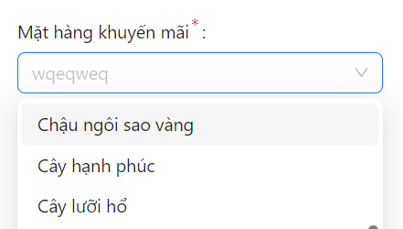

 |  |  |  | Giao diện minh hoạ

 |  |  | 3. Nhận kết quả trả về khi chọn

 |  |  |  |  |  | Giao diện minh hoạ

Xử lý 10.4
Posts and Telecommunications Institute of Technology |  |  |  |  |  | Thiết kế |  | Tài liệu phát triển |  | Tên hệ thống | Website bán cây |  | Người tạo | Tất Kỳ | Ngày tạo | 2023-12-10
 |  |  |  |  |  |  |  |  |  |  |  |  | Người cập nhật |  | Ngày cập nhật
 |  |  |  |  |  |  |  |  |  | Màn hình (ID) | Update_Discount | Màn hình (Tên) | Cập nhật thông tin khuyến mãi

 | 10. Xử lý chi tiết
 |  | (4) Thay đổi thời gian
 |  |  | 1. Nhấn để thực hiện thay đổi
 |  |  | 2. Hiện Range DatePicker
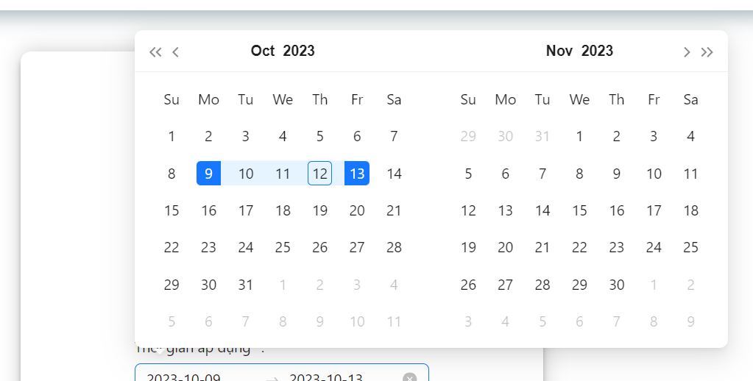

 |  |  |  |  |  |  | Hình minh hoạ
 |  |  |  | a. Chọn ngày bắt đầu
 |  |  |  | b. Chọn ngày kết thúc
 |  |  |  |  | Ngày kết thúc không bé hơn ngày bắt đầu
 |  |  | 3. Kết thúc thay đổi
 |  |  |  | a. Nhấn button 'x'
 |  |  |  |  | Quay về trạng thái trước khi thay đổi

 |  |  |  |  |  |  |  |  | Hình minh hoạ
 |  |  |  | b. Giữ nguyên thay đổi

